Линии раздачи
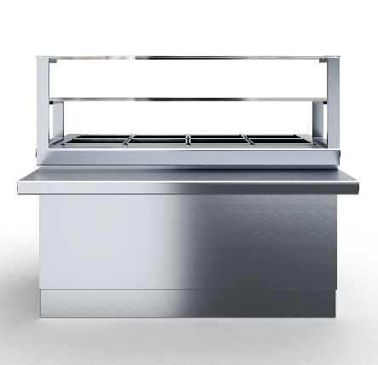

 | Линии раздачи

Артикул | Наименование | Габаритные размеры (ШхГхВ), мм | RRP*, руб. с НДС | Цена с учетом скидки 0% | Описание
ПППЧ-БН-СЗ-6 | Прилавок для приборов и подносов с заниженной столешницей 600 | 660х660х660(1320) | 38532 | 0 | Прилавок для столовых приборов столешница из нержавеющей стали марки AISI 430 толщиной 1 мм, корпус из нержавеющей стали марки AISI 430 толщиной 1 мм. Имеет четыре гастроемкости под столовые приборы Поставляется в собранном виде.
М1ИЧ-2К-11,2 | Мармит 1-х блюд индукционный 2-х конфорочный 1120 | 1120х1045(660)х870(1340) | 87026 | 0 | Мармит первых блюд, корпус из нержавеющей стали марки AISI 430 толщиной 1 мм. Имеет 2 конфорки мощностью по 3.5 кВт. Оснащен 1 полкой сверху.
М1ИЧ-3К-15 | Мармит 1-х блюд индукционный 3-х конфорочный 1500 | 1500х1045(660)х870(1340) | 98566 | 0 | Мармит первых блюд, корпус из нержавеющей стали марки AISI 430 толщиной 1 мм. Имеет 3 индукционные конфорки мощностью по 3.5 кВт. Оснащен 1 полкой сверху.
М1ЧЧ-2К-11,2 | Мармит 1-х блюд 2-х конфорочный чугунные конфорки 1120 | 1120х1045(660)х870(1340) | 83733 | 0 | Мармит первых блюд, корпус из нержавеющей стали марки AISI 430 толщиной 1 мм. Имеет 2 конфорки, общей мощностью 1,7 кВт. Оснащен 1 полкой сверху.
М1ЧЧ-3К-15 | Мармит 1-х блюд 3-х конфорочный чугунные конфорки 1500 | 1500х1045(660)х870(1340) | 99501 | 0 | Мармит первых блюд, корпус из нержавеющей стали марки AISI 430 толщиной 1 мм. Имеет 3 конфорки, общей мощностью 2,58 кВт. Оснащен 1 полкой сверху.
М1СЧ-2К-11,2 | Мармит 1-х блюд под супницы 1120 | 1120х1045(660)х870(1340) | 69859 | 0 | Мармит первых блюд, корпус из нержавеющей стали марки AISI 430 толщиной 1 мм. С полкой. Имеет 2 розетки. Оснащен 1 полкой сверху.
М1СЧ-3К-15 | Мармит 1-х блюд под супницы 1500 | 1500х1045(660)х870(1340) | 73865 | 0 | Мармит первых блюд, корпус из нержавеющей стали марки AISI 430 толщиной 1 мм. С полкой. Имеет 3 розетки. Оснащен 1 полкой сверху.
М2ПЧ-11,2 | Мармит 2-х блюд паровой 1120 | 1120х1030(660)х870(1320) | 128090 | 0 | Корпус из нержавеющей стали марки AISI 430 толщиной 1 мм. С полкой. Нагрев паровой. Поставляется в собранном виде. Мощность 2,5 кВт. Оснащен 1 полкой сверху.
М2ПЧ-15 | Мармит 2-х блюд паровой 1500 | 1500х1030(660)х870(1320) | 153507 | 0 | Мармит вторых блюд, корпус из нержавеющей стали марки AISI 430 толщиной 1 мм. С полкой. Нагрев паровой. Поставляется в собранном виде. Мощность 2,5 кВт. Оснащен 1 полкой сверху.
ПВХЗЧ-11,2 | Прилавок-витрина холодильный закрытый 1120 | 1120х1030(660)х1707 | 213276 | 0 | Прилавок-витрина холодильный, столешница из нержавеющей стали марки AISI 430 толщиной 1 мм, корпус из нержавеющей стали марки AISI 430 толщиной 1 мм. Витрина три полки, температурв воздуха полезного объема +5...+15 ℃. Поставляется в собранном виде.
ПНЧ-6 | Прилавок нейтральный 600 | 600х1030(660)х870(1320) | 34231 | 0 | Модуль нейтральный, столешница из нержавеющей стали марки AISI 430 толщиной 1 мм, корпус из нержавеющей стали марки AISI 430 толщиной 1 мм. Не имеет полок сверху.
ПНЧ-7 | Прилавок нейтральный 700 | 700х1030(660)х870(1320) | 39462 | 0 | Модуль нейтральный, столешница из нержавеющей стали марки AISI 430 толщиной 1 мм, корпус из нержавеющей стали марки AISI 430 толщиной 1 мм. Не имеет полок сверху.
ПНЧ-8 | Прилавок нейтральный 800 | 800х1030(660)х870(1320) | 40633 | 0 | Модуль нейтральный, столешница из нержавеющей стали марки AISI 430 толщиной 1 мм, корпус из нержавеющей стали марки AISI 430 толщиной 1 мм. Не имеет полок сверху.
ПНЧ-9 | Прилавок нейтральный 900 | 900х1030(660)х870(1320) | 43375 | 0 | Модуль нейтральный, столешница из нержавеющей стали марки AISI 430 толщиной 1 мм, корпус из нержавеющей стали марки AISI 430 толщиной 1 мм. Не имеет полок сверху.
ПНЧ-10 | Прилавок нейтральный 1000 | 1000х1030(660)х870(1320) | 57405 | 0 | Модуль нейтральный, столешница из нержавеющей стали марки AISI 430 толщиной 1 мм, корпус из нержавеющей стали марки AISI 430 толщиной 1 мм. Не имеет полок сверху.
ПНЧ-11,2 | Прилавок нейтральный 1120 | 1120х1030(660)х870(1320) | 68779 | 0 | Модуль нейтральный, столешница из нержавеющей стали марки AISI 430 толщиной 1 мм, корпус из нержавеющей стали марки AISI 430 толщиной 1 мм. Не имеет полок сверху.
ПНЧ-13 | Прилавок нейтральный 1300 | 1300х1030(660)х870(1320) | 63654 | 0 | Модуль нейтральный, столешница из нержавеющей стали марки AISI 430 толщиной 1 мм, корпус из нержавеющей стали марки AISI 430 толщиной 1 мм. Не имеет полок сверху.
ПНЧ-14 | Прилавок нейтральный 1400 | 1400х1030(660)х870(1320) | 69940 | 0 | Модуль нейтральный, столешница из нержавеющей стали марки AISI 430 толщиной 1 мм, корпус из нержавеющей стали марки AISI 430 толщиной 1 мм. Не имеет полок сверху.
ПНЧ-15 | Прилавок нейтральный 1500 | 1500х1030(660)х870(1320) | 71653 | 0 | Модуль нейтральный, столешница из нержавеющей стали марки AISI 430 толщиной 1 мм, корпус из нержавеющей стали марки AISI 430 толщиной 1 мм. Не имеет полок сверху.
ПНЧ-16 | Прилавок нейтральный 1600 | 1600х1030(660)х870(1320) | 73168 | 0 | Модуль нейтральный, столешница из нержавеющей стали марки AISI 430 толщиной 1 мм, корпус из нержавеющей стали марки AISI 430 толщиной 1 мм. Не имеет полок сверху.
ПНЧ-17 | Прилавок нейтральный 1700 | 1700х1030(660)х870(1320) | 75040 | 0 | Модуль нейтральный, столешница из нержавеющей стали марки AISI 430 толщиной 1 мм, корпус из нержавеющей стали марки AISI 430 толщиной 1 мм. Не имеет полок сверху.
ПНЧ-18 | Прилавок нейтральный 1800 | 1800х1030(660)х870(1320) | 77057 | 0 | Модуль нейтральный, столешница из нержавеющей стали марки AISI 430 толщиной 1 мм, корпус из нержавеющей стали марки AISI 430 толщиной 1 мм. Не имеет полок сверху.
ПНЧ-19 | Прилавок нейтральный 1900 | 1900х1030(660)х870(1320) | 78965 | 0 | Модуль нейтральный, столешница из нержавеющей стали марки AISI 430 толщиной 1 мм, корпус из нержавеющей стали марки AISI 430 толщиной 1 мм. Не имеет полок сверху.
ПНЧ-20 | Прилавок нейтральный 2000 | 2000х1030(660)х870(1320) | 87106 | 0 | Модуль нейтральный, столешница из нержавеющей стали марки AISI 430 толщиной 1 мм, корпус из нержавеющей стали марки AISI 430 толщиной 1 мм. Не имеет полок сверху.
ПВНЗЧ-11,2 | Прилавок-витрина нейтральный закрытый 1120 | 1120х945(660)х885(1340) | 145048 | 0 | Модуль нейтральный, столешница из нержавеющей стали марки AISI 430 толщиной 1 мм, корпус из нержавеющей стали марки AISI 430 толщиной 1 мм.
ККЧ-11,2 | Кассовая кабина 1120 мм | 1120х1030(660)х870(1320) | 52053 | 0 | Кассовая кабина универсальная, корпус из нержавеющей стали марки AISI 430 толщиной 1 мм. Может быть в левом и правом исполнении. Поставляется в собранном виде.

Ванны моечные
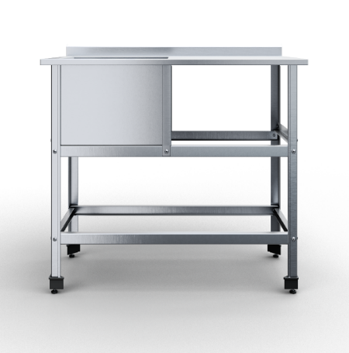

 |  | Ванны моечные

Тип ёмкости | Артикул | Наименование | Габаритные размеры, д*г*в | RRP*, руб. с НДС | Цена с учетом скидки 0% | Описание
сварная | ВМСВПЧ-1-4,7/4,8/8,5 | Ванна моечная сварная 1 емкость 470х480х850 | 470х480 (400х380х300) | 10,573 | 10,573 | 1 сварная емкость; Материал каркаса: нержавеющая сталь AISI430 (0,8 мм); Материал столешницы: нержавеющая сталь AISI430 (1 мм); Размер ванны: 400х430х300мм; Расположение ванны: по центру; Тип каркаса: уголок 40х40 мм нерж.;
сварная | ВМСВПЧ-1-5/5,3/8,5 | Ванна моечная сварная 1 емкость 500х530х850 | 500х530 (430х430х300) | 11,590 | 11,590 | 1 сварная емкость; Материал каркаса: нержавеющая сталь AISI430 (0,8 мм); Материал столешницы: нержавеющая сталь AISI430 (1 мм); Размер ванны: 430х430х300мм; Расположение ванны: по центру; Тип каркаса: уголок 40х40 мм нерж.;
сварная | ВМСВПЧ-1-6/6,3/8,5 | Ванна моечная сварная 1 емкость 600х630х850 | 600х630 (530х530х350) | 14,233 | 14,233 | 1 сварная емкость; Материал каркаса: нержавеющая сталь AISI430 (0,8 мм); Материал столешницы: нержавеющая сталь AISI430 (1 мм); Размер ванны: 530х530х350мм; Расположение ванны: по центру; Тип каркаса: уголок 40х40 мм нерж.;
сварная | ВМСВПЧ-1-7/7,3/8,5 | Ванна моечная сварная 1 емкость 700х730х850 | 700х730 (630х630х400) | 20,130 | 20,130 | 1 сварная емкость; Материал каркаса: нержавеющая сталь AISI430 (0,8 мм); Материал столешницы: нержавеющая сталь AISI430 (1 мм); Размер ванны: 630х630х400мм; Расположение ванны: по центру; Тип каркаса: уголок 40х40 мм нерж.;
сварная | ВМСВПЧ-2-11,5/6,4/8,5 | Ванна моечная сварная 2 емкости 1150х640х850 | 1150х640 (530х530х350) | 25,417 | 25,417 | 2 сварные емкости; Материал каркаса: нержавеющая сталь AISI430 (0,8 мм); Материал столешницы: нержавеющая сталь AISI430 (1 мм); Размер ванны: 530х530х300мм; Расположение ванны: по центру; Тип каркаса: уголок 40х40 мм нерж.;
сварная | ВМСВПЧ-2-13,5/8,25/8,5 | Ванна моечная сварная 2 емкости 1350х825х850 | 1350х825 (630х630х400) | 37,210 | 37,210 | 2 сварные емкости; Материал каркаса: нержавеющая сталь AISI430 (0,8 мм); Материал столешницы: нержавеющая сталь AISI430 (1 мм); Размер ванны: 630х630х300мм; Расположение ванны: по центру; Тип каркаса: уголок 40х40 мм нерж.;
сварная | ВМСВПЧ-2-8,9/4,8/8,5 | Ванна моечная сварная 2 емкости 890х480х850 | 890х480 (400х380х300) | 18,097 | 18,097 | 2 сварные емкости; Материал каркаса: нержавеющая сталь AISI430 (0,8 мм); Материал столешницы: нержавеющая сталь AISI430 (1 мм); Размер ванны: 400х380х300мм; Расположение ванны: по центру; Тип каркаса: уголок 40х40 мм нерж.;
сварная | ВМСВПЧ-2-9,5/5,3/8,5 | Ванна моечная сварная 2 емкости 950х530х850 | 950х530 (430х430х300) | 20,130 | 20,130 | 2 сварные емкости; Материал каркаса: нержавеющая сталь AISI430 (0,8 мм); Материал столешницы: нержавеющая сталь AISI430 (1 мм); Размер ванны: 430х430х300мм; Расположение ванны: по центру; Тип каркаса: уголок 40х40 мм нерж.;
сварная | ВМСВПЧ-3-13,1/4,8/8,5 | Ванна моечная сварная 3 емкости 1310х480х850 | 1310х480 (400х380х300) | 25,620 | 25,620 | 3 сварные емкости; Материал каркаса: нержавеющая сталь AISI430 (0,8 мм); Материал столешницы: нержавеющая сталь AISI430 (1 мм); Размер ванны: 400х380х300мм; Расположение ванны: по центру; Тип каркаса: уголок 40х40 мм нерж.;
сварная | ВМСВПЧ-3-14/5,3/8,5 | Ванна моечная сварная 3 емкости 1400х530х850 | 1400х530 (430х430х300) | 28,670 | 28,670 | 3 сварные емкости; Материал каркаса: нержавеющая сталь AISI430 (0,8 мм); 430х430х300мм; Расположение ванны: по центру; Тип каркаса: уголок 40х40 мм нерж.;
сварная | ВМСВПЧ-3-17/6,3/8,5 | Ванна моечная сварная 3 емкости 1700х630х850 | 1700х630 (530х530х350) | 36,600 | 36,600 | 3 сварные емкости; Материал каркаса: нержавеющая сталь AISI430 (0,8 мм); Материал столешницы: нержавеющая сталь AISI430 (1 мм); Размер ванны: 530х530х300мм; Расположение ванны: по центру; Тип каркаса: уголок 40х40 мм нерж.;
сварная | ВМСВПЧ-3-20/7,3/8,5 | Ванна моечная сварная 3 емкости 2000х730х850 | 2000х730 (630х630х400) | 54,290 | 54,290 | 3 сварные емкости; Материал каркаса: нержавеющая сталь AISI430 (0,8 мм); Материал столешницы: нержавеющая сталь AISI430 (1 мм); Размер ванны: 630х630х300мм; Расположение ванны: по центру; Тип каркаса: уголок 40х40 мм нерж.;
сварная | ВМСВПЧ-1(Л)-11,5/6/8,5 | ванна-стол рабочая поверхность слева 1150х600х850 | 1150х600 (480х480х300) | 17,690 | 17,690 | Ванна-стол с одной емкостью; Материал каркаса: нержавеющая сталь AISI430 (0,8 мм); Материал столешницы: нержавеющая сталь AISI430 (1 мм); Размер ванны: 480х480х300мм; Тип каркаса: уголок 40х40 мм нерж.;
сварная | ВМСВПЧ-1(Л)-15/6/8,5 | ванна-стол рабочая поверхность слева 1500х600х850 | 1500х600 (480х480х300) | 20,943 | 20,943 | Ванна-стол с одной емкостью; Материал каркаса: нержавеющая сталь AISI430 (0,8 мм); Материал столешницы: нержавеющая сталь AISI430 (1 мм); Размер ванны: 480х480х300мм; Тип каркаса: уголок 40х40 мм нерж.;
сварная | ВМСВПЧ-1(Л)-15/7/8,5 | ванна-стол рабочая поверхность слева 1500х700х850 | 1500х700 (580х580х350) | 23,587 | 23,587 | Ванна-стол с одной емкостью; Материал каркаса: нержавеющая сталь AISI430 (0,8 мм); Материал столешницы: нержавеющая сталь AISI430 (1 мм); Размер ванны: 580х580х350мм; тип каркаса: уголок 40х40 мм нерж.;
...

Подставки
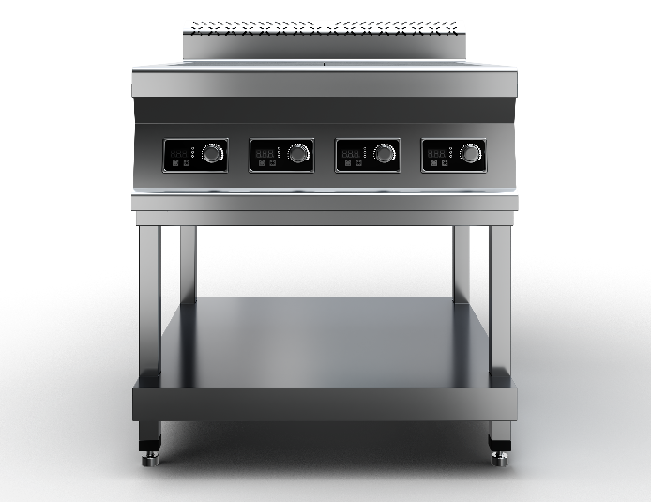

 |  | Подставки

Серия | Артикул | Наименование | Габаритные размеры, д*г*в | RRP*, руб. с НДС | Цена с учетом скидки 0% | Описание
700 серия | ППИЧ-2К7-4/7,5/5,7 | Подставка под индукционную плиту 2-700 400х750х570 | 400х750х570 | 16,216 | 16,216 | Подставка под индукционную плиту 2-х конфорочную 700 серии с полкой из нержавеющей стали марки AISI 430 толщиной 0,8мм. Ножки каркаса из профильной трубы 40х40 нержавеющей стали марки AISI 430 толщиной 1,2 мм. Регулируемые опоры. Подставка поставляется в разобранном виде. Вес изделия 8 кг. Габариты упакованного изделия 415х805х145 мм.
700 серия | ППИЧ-4К9-8,4/7,5/5,7 | Подставка под индукционную плиту 4-700 700х750х570 | 700х750х570 | 19,266 | 19,266 | Подставка под индукционную плиту 4-х конфорочную 700 серии с полкой из нержавеющей стали марки AISI 430 толщиной 0,8мм. Ножки каркаса из профильной трубы 40х40 нержавеющей стали марки AISI 430 толщиной 1,2 мм. Регулируемые опоры. Подставка поставляется в разобранном виде. Вес изделия 10 кг. Габариты упакованного изделия 715х805х145 мм.
700 серия | ППИЧ-6К7-10,1/7,5/5,7 | Подставка под индукционную плиту 6-700 1010х750х570 | 1010х750х570 | 23,028 | 23,028 | Подставка под индукционную плиту 6-х конфорочную 700 серии с полкой из нержавеющей стали марки AISI 430 толщиной 0,8мм. Ножки каркаса из профильной трубы 40х40 нержавеющей стали марки AISI 430 толщиной 1,2 мм. Регулируемые опоры. Подставка поставляется в разобранном виде. Вес изделия 12 кг. Габариты упакованного изделия 1025х805х145 мм.
900 серия | ППИЧ-2К9-4,5/9/5,7 | Подставка под индукционную плиту 2-900 450х900х570 | 450х900х570 | 17,741 | 17,741 | Подставка под индукционную плиту 2-х конфорочную 900 серии с полкой из нержавеющей стали марки AISI 430 толщиной 0,8мм. Ножки каркаса из профильной трубы 40х40 нержавеющей стали марки AISI 430 толщиной 1,2 мм. Регулируемые опоры. Подставка поставляется в разобранном виде. Вес изделия 9 кг. Габариты упакованного изделия 465х955х145 мм.
900 серия | ППИЧ-4К9-8,4/9/5,7 | Подставка под индукционную плиту 4-900 840х900х570 | 840х900х570 | 20,791 | 20,791 | Подставка под индукционную плиту 4-х конфорочную 900 серии с полкой из нержавеющей стали марки AISI 430 толщиной 0,8мм. Ножки каркаса из профильной трубы 40х40 нержавеющей стали марки AISI 430 толщиной 1,2 мм. Регулируемые опоры. Подставка поставляется в разобранном виде. Вес изделия 12 кг. Габариты упакованного изделия 855х955х145 мм.
900 серия | ППИЧ-6К9-12,2/9/5,7 | Подставка под индукционную плиту 6-900 1220х900х570 | 1220х900х570 | 24,553 | 24,553 | Подставка под индукционную плиту 6-х конфорочную 900 серия с полкой из нержавеющей стали марки AISI 430 толщиной 0,8мм. Ножки каркаса из профильной трубы 40х40 нержавеющей стали марки AISI 430 толщиной 1,2 мм. Регулируемые опоры. Подставка поставляется в разобранном виде. Вес изделия 15 кг. Габариты упакованного изделия 1235х955х145 мм.

Тележки шпильки
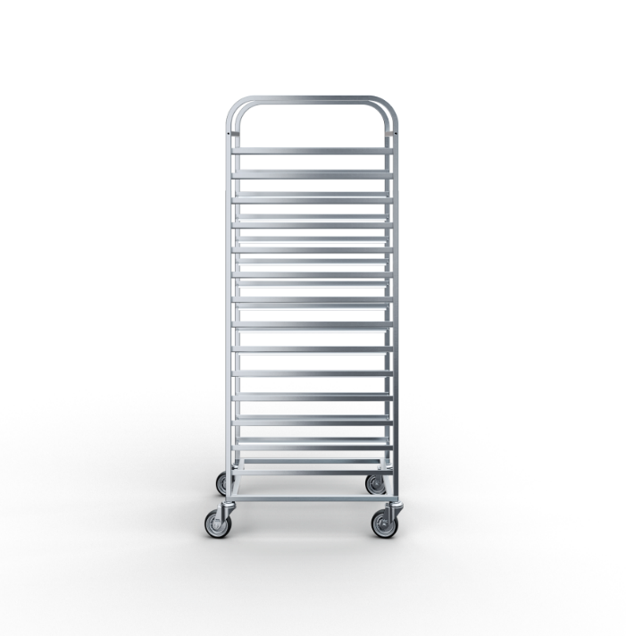

 | Тележки-шпильки

Тип | Размер гастроемкости | Размер противня | Кол-во направляющих | Тип колеса | Артикул | Наименование
Универсальная стандартные колеса 75 мм | GN 1/1 | 600х400 | 14 | Стандартное из резины Ø 75 мм | ТШУЧ-4,47/6,35/15,7-14-7,5 | Тележка-шпилька универсальная 635х447х1570 14 направляющих стандартные колеса 75 мм
Универсальная стандартные колеса 75 мм | GN 2/1 | 600x800 | 16 | Стандартное из резины Ø 75 мм | ТШУЧ-6,5/8,35/17,5-16-7,5 | Тележка-шпилька универсальная 650х835х1750 16 направляющих стандартные колеса 75 мм
Универсальная стандартные колеса 75 мм | GN 2/1 | 600x800 | 20 | Стандартное из резины Ø 75 мм | ТШУЧ-6,5/8,35/17,5-20-7,5 | Тележка-шпилька универсальная 650х835х1750 20 направляющих стандартные колеса 75 мм
Универсальная стандартные колеса 125 мм | GN 1/1 | 600х400 | 14 | Стандартное из резины Ø 125 мм | ТШУЧ-6,35/4,47/16,2-14-12,5 | Тележка-шпилька 635х447х1625 универсальная 14 направляющих стандартные колеса 125 мм
Универсальная стандартные колеса 125 мм | GN 2/1 | 600x800 | 16 | Стандартное из резины Ø 125 мм | ТШУЧ-6,5/8,35/18-16-12,5 | Тележка-шпилька универсальная 650х835х1800 16 направляющих стандартные колеса 125 мм
Универсальная стандартные колеса 125 мм | GN 2/1 | 600x800 | 20 | Стандартное из резины Ø 125 мм | ТШУЧ-6,5/8,35/18-20-12,5 | Тележка-шпилька универсальная 650х835х1800 20 направляющих стандартные колеса 125 мм
Универсальная морозостойкие колеса 80 мм | GN 1/1 | 600х400 | 14 | Морозостойкое Ø 80 | ТШУЧ-4,47/6,35/15,75-14-М8 | Тележка-шпилька универсальная 635х447х1580 14 направляющих, морозостойкие колеса 80 мм
Универсальная морозостойкие колеса 80 мм | GN 2/1 | 600x800 | 16 | Морозостойкое Ø 80 | ТШУЧ-6,5/8,35/17,5-16-М8 | Тележка-шпилька универсальная 650х835х1760 16 направляющих, морозостойкие колеса 80 мм
Универсальная морозостойкие колеса 80 мм | GN 2/1 | 600x800 | 20 | Морозостойкое Ø 80 | ТШУЧ-6,5/8,35/17,5-20-М8 | Тележка-шпилька универсальная 650х835х1760 20 направляющих, морозостойкие колеса 80 мм
...

